Sheet2
 |  |  |  | Có thể:
 |  |  |  | Đường nhựa hoặc đường bêtông
 |  |  |  | - Khô và sạch
 |  |  |  | - Ướt
 |  |  |  | Đường rải đá
 |  |  |  | Đường đất
 |  |  |  | - Pha sét, khô
 |  |  |  | - Ướt (sau khi mưa)
 |  |  |  | - Đất sau khi cày
 |  |  |  | Đường cát
 |  |  |  | - Khô
 |  |  |  | - Ướt

 |  | https://karoserinewarmada.blogspot.com/2014/08/

 |  |  | ISUZU
kerb weight | BISON | NHR 55 | NKR 55 LWB |  | NKR 55 LWB
L | 2200 | 2490 | 3405 |  | 3405
Lo | 4500 | 5055 | 6420 |  | 6455
Wo | 1730 | 1695 | 1695 |  | 1695
W | 1440 (F); 1380 (R) | 1395 (F, R) | 1395 (F); 1385 (R) |  | 1395 (F, R)
Ho | 2250 | 2340 | 2390 |  | 2390
 | 10; | 12; 16 | 15 |  | 20

 |  |  | MITSUBISHI
kerb weight | L300 | FE 71 | FE 71 BC LONG
L | 2200 | 2550 | 3350
Lo | 4500 | 5125 | 6425
Wo | 1730 | 1750 | 1750
W | 1440 (F); 1380 (R) | 1390 (F, R) | 1390 (F); 1395 (R)
Ho | 2020 | 2355 | 2345
 | 9; 10; 12 | 12; 16 | 15; 20

 |  |  | TOYOTA
kerb weight |  | DYNA 110 ST | DYNA 110BCL
L |  | 2530 | 3205
Lo |  | 5100 | 6271
Wo |  | 1695 | 1700
W |  | 1415 (F); 1420 (R) | 1415
Ho |  | 2308 | 2385
 |  | 12; 16 | 15; 20

 |  |  | HINO
kerb weight |  | DUTRO 110 SD/ST | DUTRO 110 SDBL |  | DUTRO 110 SDBL
L |  | 2530 | 3205 |  | 3205
Lo |  | 5100 | 6271 |  | 6271
Wo |  | 1695 | 1700 |  | 1700
W |  | 1415 (F); 1420 (R) | 1415 |  | 1415
Ho |  | 2308 | 2383 |  | 2383
 |  | 12; 16 | 15 |  | 20

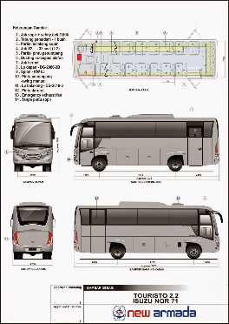
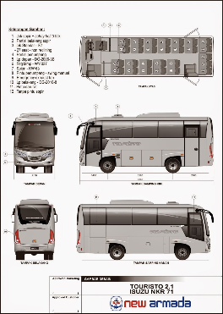
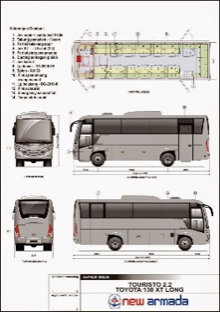
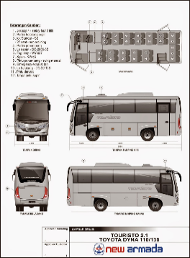
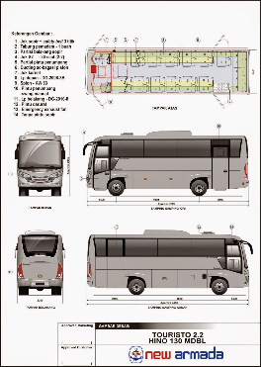
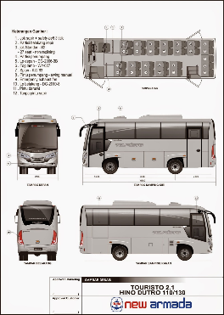
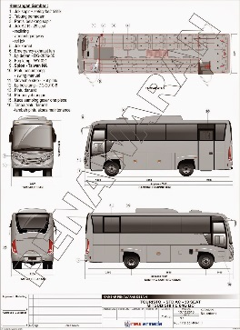
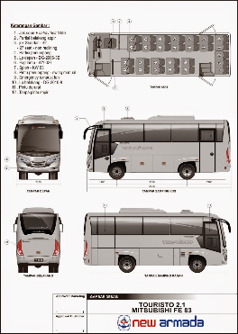

 | EVONEXT GT SCANIA K | NEW ARISTO SCANIA K | NEW ARISTO MERCEDES BEN - OH 1526 | EVONEXT GT HINO R.260 | NEW ARISTO HINO R.260 | TOURISTO 2.2 ISUZU NQR 71 | TOURISTO 2.1 ISUZU NKR 71 | TOURISTO 2.2 TOYOTA 130 XT LONG | TOURISTO 2.1 TOYOTA DYNA 110/130 | TOURISTO 2.2 HINO 130 MDBL | TOURISTO 2.1 HINO DUTRO 110/130
kerb weight
L | 6000 | 6000 | 5950 | 6000 | 6000 | 4175 | 3360 | 4000 | 3380 | 4000 | 3380 | 3850 | 3350
Lo | 1200 | 1200 | 12000 | 11900 | 11900 | 7975 | 6860 | 7800 | 6880 | 7800 | 6880 | 7650 | 6850
Wo | 2500 | 2500 | 2500 | 2500 | 2500 | 2200 | 2100 | 2200 | 2100 | 2200 | … | 2200 | 2100
W | 2040 (F); 1840 (R) | … | … | 2040 (F); 1840 (R) |  | 1670 (F) | … | … | … | … | … | … | …
Ho | 3450 | 3575 | 3575 | 3450 | 3575 | 2985 | … | 2985 | … | 2985 | … | 2985 | …
CHỖ NGỒI | 47 | 47 | 47 | 47 | 47 | 35 | 29 | 31 | 29 | 31 | 29 | 31 | 31

